Section4
这不是最后一个夜晚

1 | 黑屏，取快递配音，电梯到达开门音效，电梯关门音效，开锁音效，箱子落地音效，亮屏，周围有一堆还没来得及拆封的快递,拆快递交互开始 | 取快递配音，开锁音效，箱子落地音效
2 | 吃面神器 | 拆快递音效，吐槽配音
3 | 头戴式卫生纸装置 | 吐槽配音
4 | 雨伞领带 | 吐槽配音
5 | 主角：“我为什么要买这么正能量的东西啊，算了，我还是去看一会书吧”，黑屏，快递分镜结束，脚步声，书架分镜开始
6 | 拿出《为什么我觉得年轻人不够努力》，摇头，放回
7 | 拿出《危信成功的背后的产品哲学》，摇头，放回
8 | 拿出《我是如何在七小时内精通C--的》，摇头，放回
9 | 黑屏，脚步声，躺在床上的声音，床上刷短视频分镜开始
10 | 视频中的内容是一款吃面神器2代的介绍，右下角是加入购物车按钮，主角的眼睛开始缓慢的闭上，睁开，某一次睁开眼睛的时候，加入购物车按钮变成了 已购买 | 广告视频配音
11 | 最后一次闭眼后播放关灯音效，游戏结束 | 关灯音效

1 | 拆快递分镜，可以参考机器猫掏东西的感觉
2 | 床上分镜



 | 吃面神器



 | 头戴式卫生纸



 | 雨伞领带

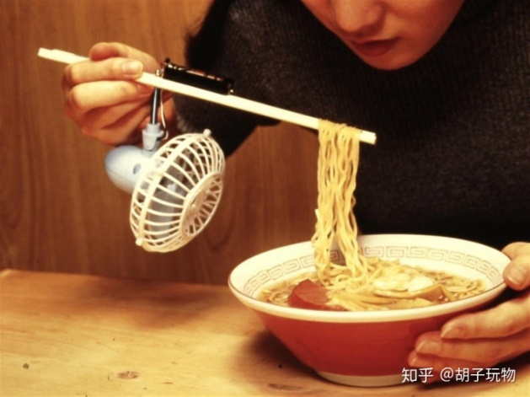

 | 吃面神器2

